关系图
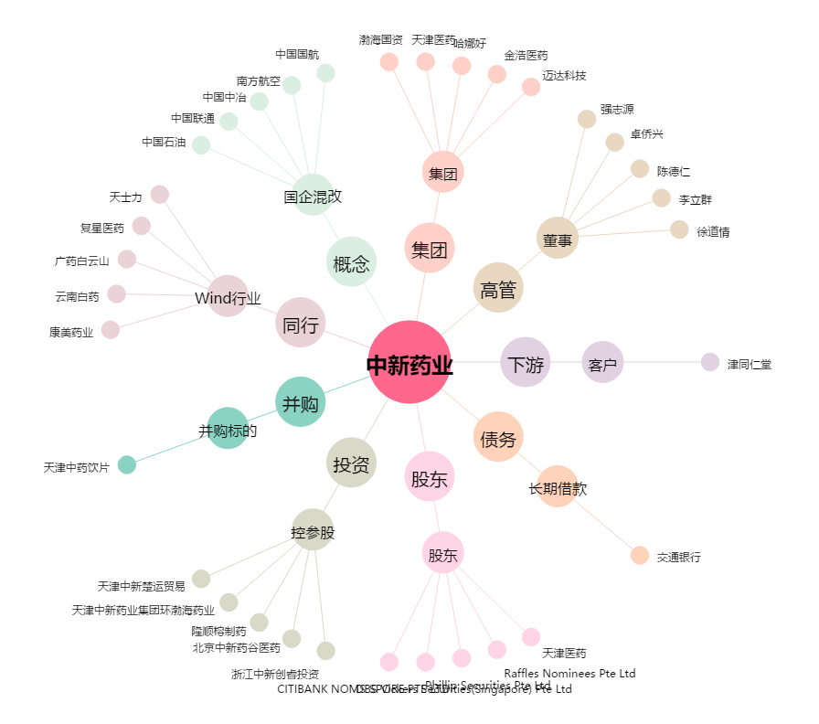
中新药业[600329.SH] - 关系概览图

